Detalhamento_Avarias
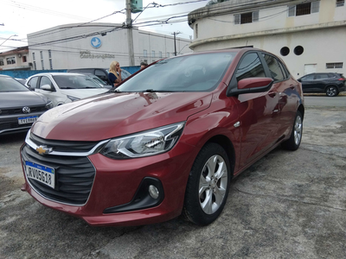
Detalhamento da Cobrança

Cliente | xxxx
Contrato: | xxxx

Placa: | RVO5G18 |  | VALOR TOTAL
Modelo: | ONIX LTZ 1.0 12V TURBO FLEX 4P C/AR - AUTOMÁTICO |  | R$420.00
Cor: | VERMELHO CARMIM

1 | Recuperação e pintura porta traseira esquerda | Valor | R$420.00
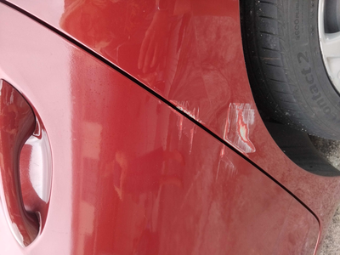

2 | CHECKLIST - Avaria reportada na peça 'retrovisor_direito' (REVISAR) | Valor | R$0.00

